Tabele zbiorcze
PZPM na podstawie danych CEP |  |  |  |  |  | 2021-11-08
 |  |  |  |  |  | sztuki
PIERWSZE REJESTRACJE NOWYCH PRZYCZEP I NACZEP* w tym przyczepy lekkie
 | 2021 Paź | 2020 Paź | % zmiana r/r | 2021 Sty - Paź | 2020 Sty - Paź | % zmiana r/r
PRZYCZEPY | 5,363 | 5,127 | 4.6% | 67,445 | 56,063 | 20.3%
przyczepy ciężarowe | 1,156 | 998 | 15.8% | 11,695 | 8,737 | 33.9%
przyczepy specjalne | 127 | 86 | 47.7% | 1,987 | 1,260 | 57.7%
przyczepy lekkie | 3,477 | 3,614 | -3.8% | 46,345 | 40,305 | 15.0%
przyczepy ciężarowe rolnicze | 603 | 429 | 40.6% | 7,416 | 5,761 | 28.7%
przyczepy inne | - | - |  | 2 | -
NACZEPY | 2,687 | 1,802 | 49.1% | 24,432 | 11,457 | 113.2%
naczepy ciężarowe | 2,686 | 1,801 | 49.1% | 24,420 | 11,447 | 113.3%
naczepy specjalne | 1 | 1 | 0.0% | 12 | 10 | 20.0%
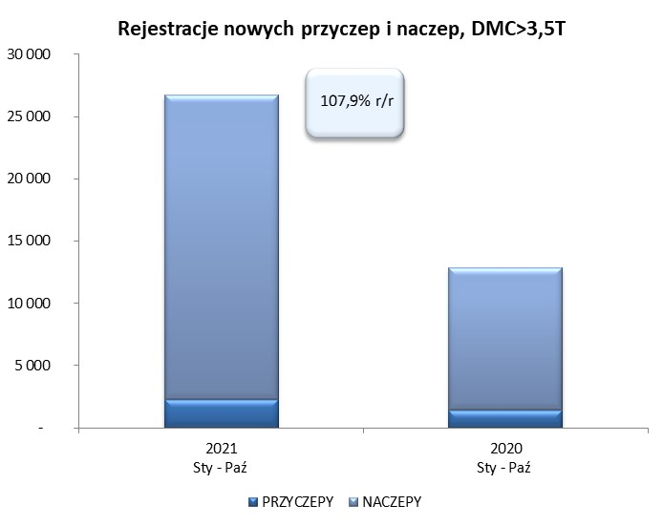
RAZEM PRZYCZEPY I NACZEPY | 8,050 | 6,929 | 16.2% | 91,877 | 67,520 | 36.1%
*/ bez rejestracji czasowych
Źródło: analizy PZPM na podstawie CEP
Source: PZPM analysis based on Central Register of Vehicles

 |  |  |  |  |  | sztuki
PIERWSZE REJESTRACJE NOWYCH, PRZYCZEP I NACZEP*, DMC>3.5T
 | 2021 Paź | 2020 Paź | % zmiana r/r | 2021 Sty - Paź | 2020 Sty - Paź | % zmiana r/r
PRZYCZEPY, DMC>3.5T | 268 | 148 | 81.1% | 2,280 | 1,392 | 63.8%
PRZYCZEPY CIĘŻAROWE | 261 | 146 | 78.8% | 2,254 | 1,371 | 64.4%
PRZYCZEPY SPECJALNE | 7 | 2 | 250.0% | 26 | 21 | 23.8%
NACZEPY, DMC>3.5T | 2,687 | 1,802 | 49.1% | 24,417 | 11,449 | 113.3%
NACZEPY CIĘŻAROWE | 2,686 | 1,801 | 49.1% | 24,407 | 11,440 | 113.3%
NACZEPY SPECJALNE | 1 | 1 | 0.0% | 10 | 9 | 11.1%
RAZEM NACZEPY I PRZYCZEPY | 2,955 | 1,950 | 51.5% | 26,697 | 12,841 | 107.9%
*/ bez rejestracji czasowych
Źródło: analizy PZPM na podstawie CEP
Source: PZPM analysis based on Central Register of Vehicles

Ranking PiN_DMC>3,5T
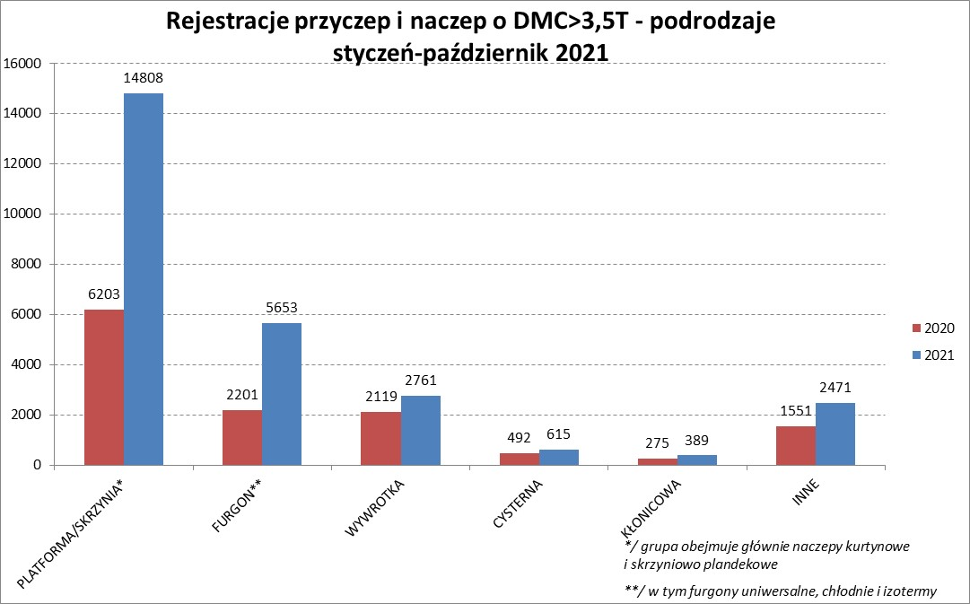
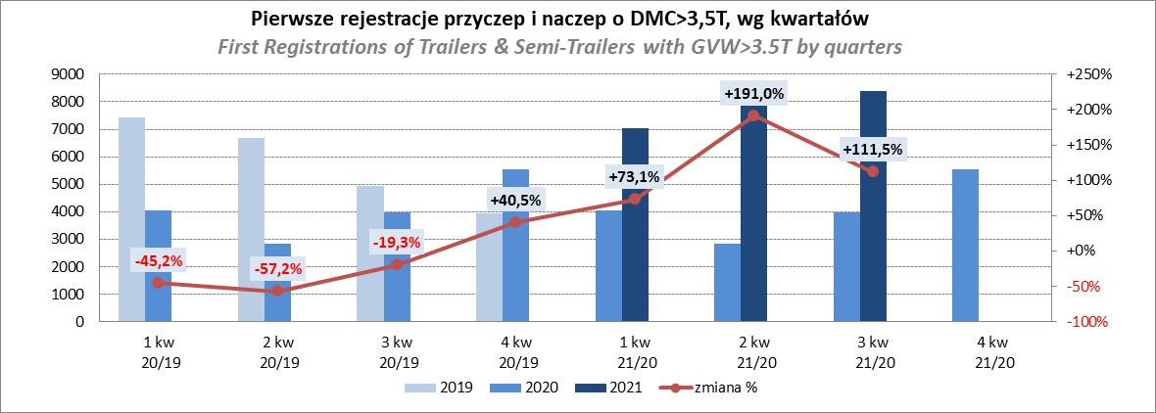
PZPM |  |  |  |  |  | 2021-11-08
Pierwsze rejestracje NOWYCH przyczep i naczep* o DMC>3,5T, udział w rynku %
First Registrations of NEW Trailers & Semi-Trailers with GVW>3.5T, Market Share %
 |  |  |  |  |  | Sztuki / Units
Pozycja | Marka | Rok narastająco Styczeń - Październik
 |  | YTD January - October
 |  | 2021 |  | 2020 |  | Zmiana % r/r
No. | Make
 |  | Ogółem | Udział % | Ogółem | Udział % | Change % y/y
 |  | Total | Mkt shr % | Total | Mkt shr %
1 | SCHMITZ CARGOBULL | 6851 | 25.66% | 2483 | 19.34% | 175.9%
2 | KRONE | 5468 | 20.48% | 2141 | 16.67% | 155.4%
3 | WIELTON | 3211 | 12.03% | 1691 | 13.17% | 89.9%
4 | KOEGEL | 2277 | 8.53% | 947 | 7.37% | 140.4%
5 | SCHWARZMUELLER | 984 | 3.69% | 532 | 4.14% | 85.0%
6 | KAESSBOHRER | 718 | 2.69% | 384 | 2.99% | 87.0%
7 | WECON | 585 | 2.19% | 302 | 2.35% | 93.7%
8 | BODEX | 564 | 2.11% | 557 | 4.34% | 1.3%
9 | BERGER | 425 | 1.59% | 117 | 0.91% | 263.2%
10 | GNIOTPOL | 414 | 1.55% | 268 | 2.09% | 54.5%
11 | ZASŁAW | 388 | 1.45% | 277 | 2.16% | 40.1%
12 | FLIEGL | 322 | 1.21% | 214 | 1.67% | 50.5%
13 | KEMPF | 321 | 1.20% | 329 | 2.56% | -2.4%
14 | INTER CARS - FEBER | 281 | 1.05% | 178 | 1.39% | 57.9%
15 | CIMC | 265 | 0.99% | 124 | 0.97% | 113.7%
16 | MEGA | 237 | 0.89% | 139 | 1.08% | 70.5%
17 | REDOS | 222 | 0.83% | 118 | 0.92% | 88.1%
18 | MHS | 202 | 0.76% | 166 | 1.29% | 21.7%
19 | CHEREAU | 180 | 0.67% | 14 | 0.11% | 1185.7%
20 | BENALU | 167 | 0.63% | 73 | 0.57% | 128.8%
 | Pozostałe / Others | 2615 | 9.8% | 1787 | 13.9% | 46.3%
 | OGÓŁEM / TOTAL | 26697 | 100% | 12841 | 100% | 107.9%
*/ bez rejestracji czasowych
Źródło: analizy PZPM na podstawie CEP
Source: PZPM analysis based on Central Register of Vehicles

Ranking Naczepy DMC>3,5T
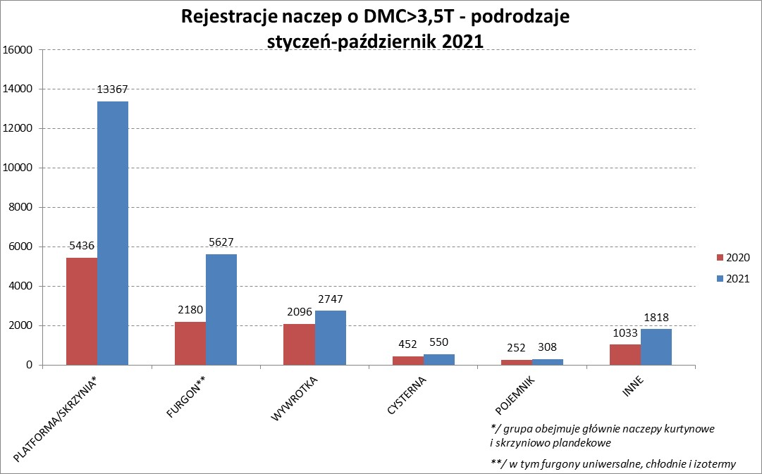
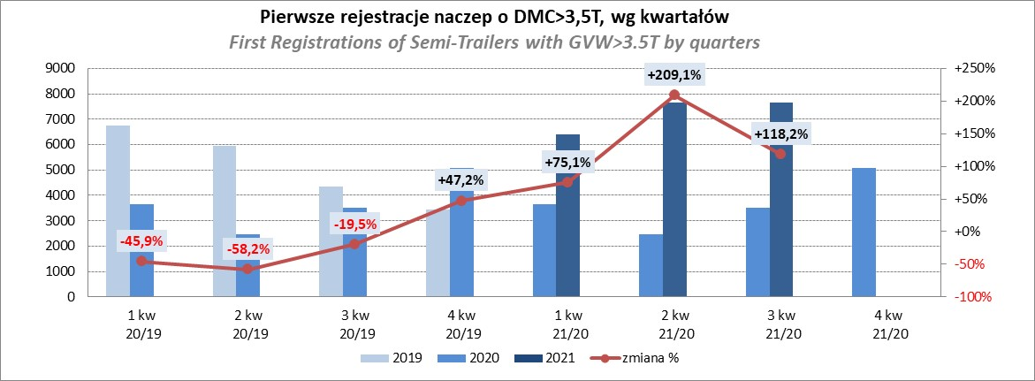
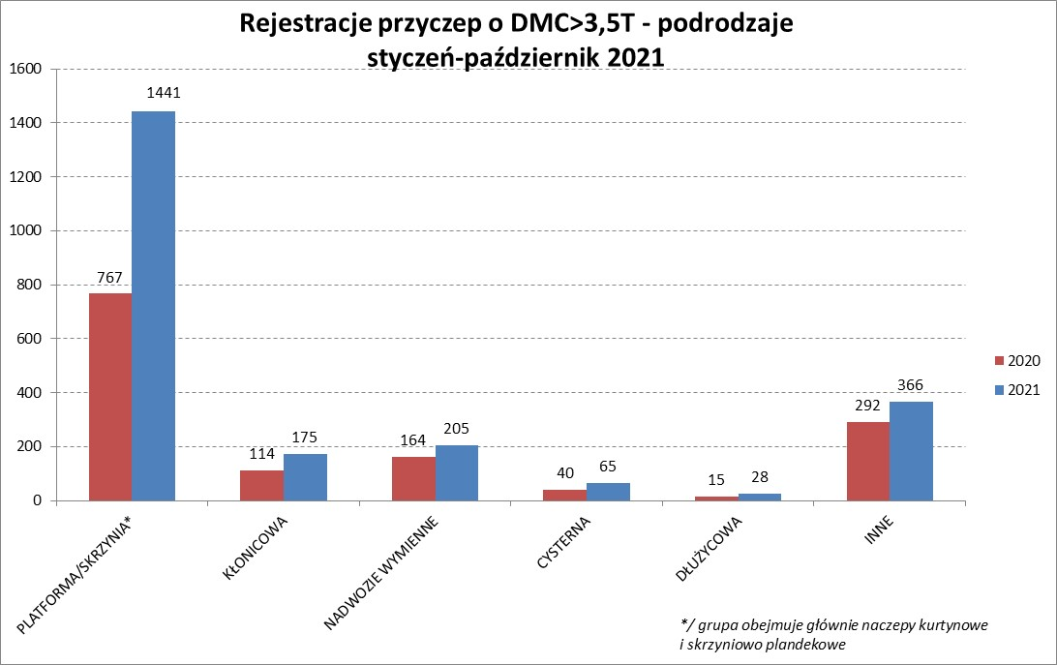
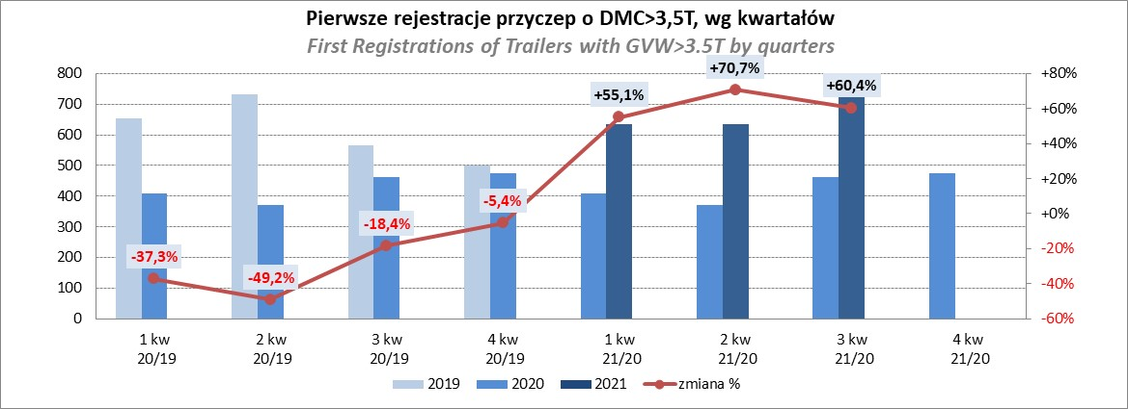
PZPM |  |  |  |  |  | 2021-11-08
Pierwsze rejestracje NOWYCH naczep* o DMC>3,5T, udział w rynku %
First Registrations of NEW Semi-Trailers with GVW>3.5T, Market Share %
 |  |  |  |  |  | Sztuki
Pozycja | Marka | Rok narastająco Styczeń - Październik
 |  | YTD January - October
 |  | 2021 |  | 2020 |  | Zmiana % r/r
No. | Make
 |  | Ogółem | Udział % | Ogółem | Udział % | Change % y/y
 |  | Total | Mkt shr % | Total | Mkt shr %
1 | SCHMITZ CARGOBULL | 6842 | 28.0% | 2477 | 21.64% | 176.2%
2 | KRONE | 5433 | 22.3% | 2113 | 18.46% | 157.1%
3 | WIELTON | 2971 | 12.2% | 1518 | 13.26% | 95.7%
4 | KOEGEL | 2244 | 9.2% | 935 | 8.17% | 140.0%
5 | SCHWARZMUELLER | 971 | 4.0% | 525 | 4.59% | 85.0%
6 | KAESSBOHRER | 707 | 2.9% | 382 | 3.34% | 85.1%
7 | BODEX | 546 | 2.2% | 538 | 4.70% | 1.5%
8 | BERGER | 424 | 1.7% | 117 | 1.02% | 262.4%
9 | ZASŁAW | 331 | 1.4% | 250 | 2.18% | 32.4%
10 | KEMPF | 321 | 1.3% | 329 | 2.87% | -2.4%
11 | FLIEGL | 296 | 1.2% | 191 | 1.67% | 55.0%
12 | INTER CARS - FEBER | 281 | 1.2% | 176 | 1.54% | 59.7%
13 | CIMC | 265 | 1.1% | 124 | 1.08% | 113.7%
14 | MEGA | 237 | 1.0% | 135 | 1.18% | 75.6%
15 | CHEREAU | 180 | 0.7% | 14 | 0.12% | 1185.7%
16 | BENALU | 166 | 0.7% | 73 | 0.64% | 127.4%
17 | STAS | 157 | 0.6% | 122 | 1.07% | 28.7%
18 | FFB FELDBINDER | 142 | 0.6% | 135 | 1.18% | 5.2%
19 | LAG | 103 | 0.4% | 51 | 0.45% | 102.0%
20 | MAGYAR | 98 | 0.4% | 86 | 0.75% | 14.0%
 | Pozostałe / Others | 1702 | 7.0% | 1158 | 10.1% | 47.0%
 | OGÓŁEM / TOTAL | 24417 | 100% | 11449 | 100% | 113.3%
*/ bez rejestracji czasowych
Źródło: analizy PZPM na podstawie CEP
Source: PZPM analysis based on Central Register of Vehicles

Przyczepy lekkie
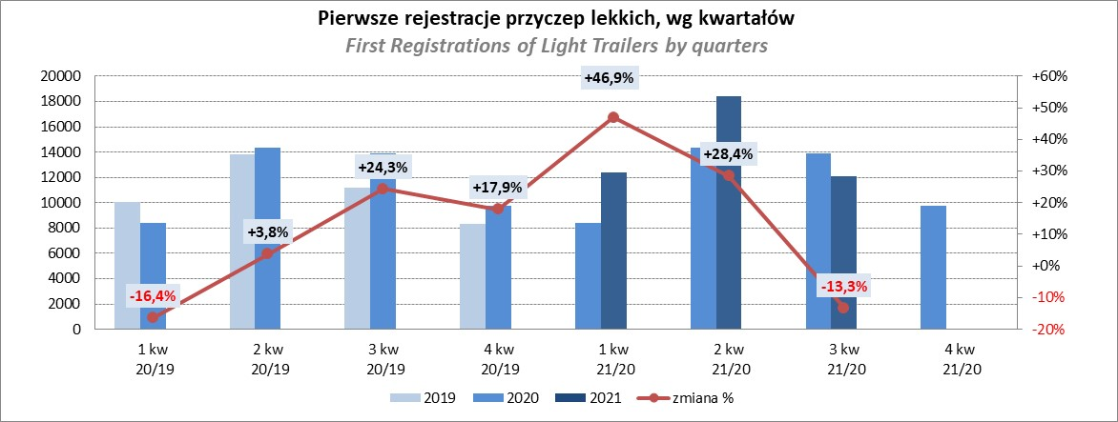
PZPM |  |  |  |  |  | 2021-11-08
Pierwsze rejestracje NOWYCH przyczep lekkich*, udział w rynku %
First Registrations of NEW Light Trailers*, Market Share %
 |  |  |  |  |  | Sztuki / Units
Pozycja | Marka | Rok narastająco Styczeń - Październik
 |  | YTD January - October
 |  | 2021 |  | 2020 |  | Zmiana % r/r
No. | Make
 |  | Ogółem | Udział % | Ogółem | Udział % | Change % y/y
 |  | Total | Mkt shr % | Total | Mkt shr %
1 | NEPTUN-SORELPOL | 12336 | 26.62% | 11234 | 27.87% | 9.8%
2 | TEMARED | 10156 | 21.91% | 9277 | 23.02% | 9.5%
3 | NIEWIADÓW | 4558 | 9.83% | 3567 | 8.85% | 27.8%
4 | ZASŁAW | 4312 | 9.30% | 2019 | 5.01% | 113.6%
5 | FARO | 1788 | 3.86% | 1213 | 3.01% | 47.4%
6 | RYDWAN | 1591 | 3.43% | 1999 | 4.96% | -20.4%
7 | MARTZ | 1552 | 3.35% | 1601 | 3.97% | -3.1%
8 | BRENDERUP-THULE TRAILERS | 1266 | 2.73% | 1275 | 3.16% | -0.7%
9 | WIOLA | 691 | 1.49% | 803 | 1.99% | -13.9%
10 | WIDPOL | 677 | 1.46% | 594 | 1.47% | 14.0%
11 | SYLAND | 486 | 1.05% | 561 | 1.39% | -13.4%
12 | CARRO | 452 | 0.98% | 422 | 1.05% | 7.1%
13 | GŁOWACZ | 431 | 0.93% | 415 | 1.03% | 3.9%
14 | STIM | 415 | 0.90% | 370 | 0.92% | 12.2%
15 | W.N.P. M.SUSKI | 413 | 0.89% | 392 | 0.97% | 5.4%
16 | FRACHT | 412 | 0.89% | 485 | 1.20% | -15.1%
17 | LORRIES | 407 | 0.88% | 251 | 0.62% | 62.2%
18 | MIRO-CAR1 | 317 | 0.68% | 288 | 0.71% | 10.1%
19 | MASTER-TECH | 315 | 0.68% | 286 | 0.71% | 10.1%
20 | K.T.S. SUSKI | 295 | 0.64% | 280 | 0.69% | 5.4%
 | Pozostałe / Others | 3475 | 7.5% | 2973 | 7.4% | 16.9%
 | OGÓŁEM / TOTAL | 46345 | 100% | 40305 | 100% | 15.0%
*/ bez rejestracji czasowych
Źródło: analizy PZPM na podstawie CEP
Source: PZPM analysis based on Central Register of Vehicles

Ranking_P-CR
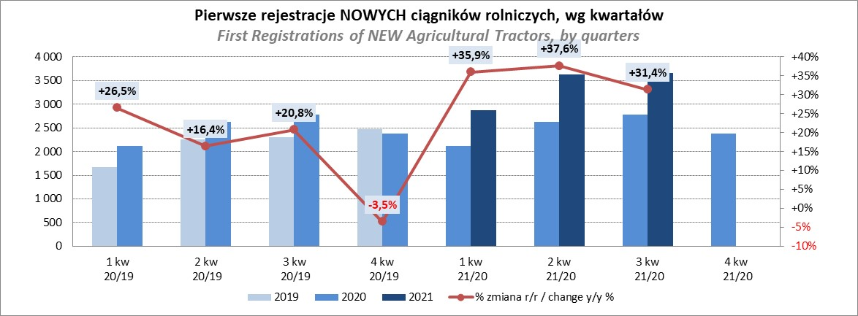
PZPM |  |  |  |  |  | 2021-11-08
Pierwsze rejestracje NOWYCH przyczep ciężarowych rolniczych*, udział w rynku %
First Registrations of NEW Agricultural Trailers*, Market Share %
 |  |  |  |  |  | Sztuki / Units
Pozycja | Marka | Rok narastająco Styczeń - Październik
 |  | YTD January - October
 |  | 2021 |  | 2020 |  | Zmiana % r/r
No. | Make
 |  | Ogółem | Udział % | Ogółem | Udział % | Change % y/y
 |  | Total | Mkt shr % | Total | Mkt shr %
1 | PRONAR | 2809 | 37.88% | 2319 | 40.25% | 21.1%
2 | METAL-FACH | 986 | 13.30% | 820 | 14.23% | 20.2%
3 | WIELTON | 685 | 9.24% | 499 | 8.66% | 37.3%
4 | METALTECH | 646 | 8.71% | 505 | 8.77% | 27.9%
5 | ZASŁAW | 394 | 5.31% | 292 | 5.07% | 34.9%
6 | CYNKOMET | 263 | 3.55% | 227 | 3.94% | 15.9%
7 | MEPROZET | 241 | 3.25% | 139 | 2.41% | 73.4%
8 | PPHU WODZIŃSKI | 221 | 2.98% | 194 | 3.37% | 13.9%
9 | POMOT | 159 | 2.14% | 90 | 1.56% | 76.7%
10 | MARPOL | 145 | 1.96% | 120 | 2.08% | 20.8%
11 | JOSKIN | 91 | 1.23% | 31 | 0.54% | 193.5%
 | GOMAR | 91 | 1.23% | 90 | 1.56% | 1.1%
13 | TECHMONT | 83 | 1.12% | 62 | 1.08% | 33.9%
14 | FLIEGL | 81 | 1.09% | 44 | 0.76% | 84.1%
15 | BBC | 67 | 0.90% | 0 | 0.00%
 | Pozostałe / Others | 454 | 6.1% | 329 | 5.7% | 38.0%
 | OGÓŁEM / TOTAL | 7416 | 100% | 5761 | 100% | 28.7%
*/ bez rejestracji czasowych
Źródło: analizy PZPM na podstawie CEP
Source: PZPM analysis based on Central Register of Vehicles
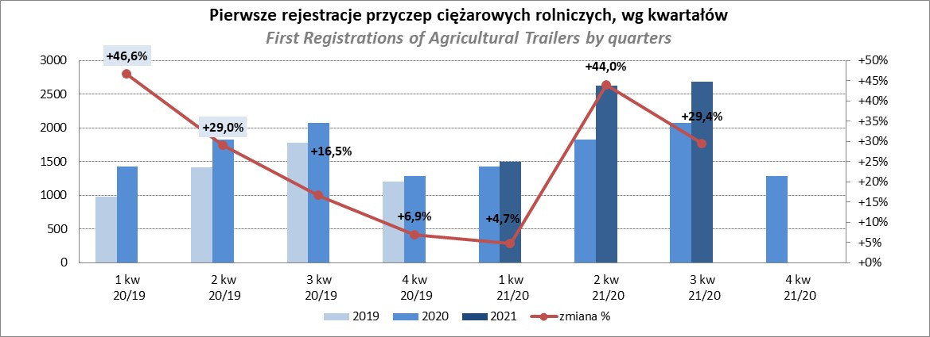

PZPM
Pierwsze rejestracje NOWYCH ciągników rolniczych*, udział w rynku %
First Registrations of NEW Agricultural Tractors*, Market Share %
 |  |  |  |  |  | Sztuki / Units
Pozycja | Marka | Rok narastająco Styczeń - Październik
 |  | YTD January - October
 |  | 2021 |  | 2020 |  | Zmiana % r/r
No. | Make
 |  | Ogółem | Udział % | Ogółem | Udział % | Change % y/y
 |  | Total | Mkt shr % | Total | Mkt shr %
1 | NEW HOLLAND | 2,082 | 18.39% | 1,549 | 18.67% | 34.4%
2 | KUBOTA | 1,315 | 11.62% | 987 | 11.89% | 33.2%
3 | JOHN DEERE | 1,247 | 11.02% | 1,090 | 13.14% | 14.4%
4 | DEUTZ-FAHR | 1,060 | 9.36% | 809 | 9.75% | 31.0%
5 | CASE IH | 822 | 7.26% | 644 | 7.76% | 27.6%
6 | ZETOR | 777 | 6.86% | 663 | 7.99% | 17.2%
7 | MASSEY FERGUSON | 625 | 5.52% | 491 | 5.92% | 27.3%
8 | CLAAS | 526 | 4.65% | 366 | 4.41% | 43.7%
9 | VALTRA | 416 | 3.67% | 277 | 3.34% | 50.2%
10 | FARMTRAC | 407 | 3.60% | 341 | 4.11% | 19.4%
11 | ARBOS | 399 | 3.52% | 124 | 1.49% | 221.8%
12 | LOVOL | 314 | 2.77% | 154 | 1.86% | 103.9%
13 | FENDT | 309 | 2.73% | 172 | 2.07% | 79.7%
14 | STEYR | 303 | 2.68% | 234 | 2.82% | 29.5%
15 | SOLIS | 247 | 2.18% | 111 | 1.34% | 122.5%
 | Pozostałe / Others | 471 | 4.2% | 286 | 3.4% | 64.7%
 | OGÓŁEM / TOTAL | 11,320 | 100% | 8,298 | 100% | 36.4%
*Pojazdy zarejestrowane jako Ciągniki Rolnicze bez wyróżnionych jako potencjalne ATV / UTV
** Liczby zawierają rejestracje czasowe na koniec miesięcy
Źródło: analizy PZPM na podstawie CEP
*Vehicles registered as Agricultural Tractors without considered as ATV / UTV
Source: PZPM analysis based on Central Register of Vehicles

